Sheet
构件设计详细信息
构件名称:DDJ(底座-东西轴-边跨段收边边角铁) |  |  |  |  | 项目单体:G(体育馆)
方位区分:东西 |  |  | 轴线明细:无 |  | 区域明细:1-2
一级序号:无 |  |  | 二级序号:无
零件代号 | 零件规格 | 单位重量 | 计重属性名称 | 零件明细备注 | 零件缩略图
JA | 50*3 | 2.33 | 限制(kg) | 角钢(50*3) | 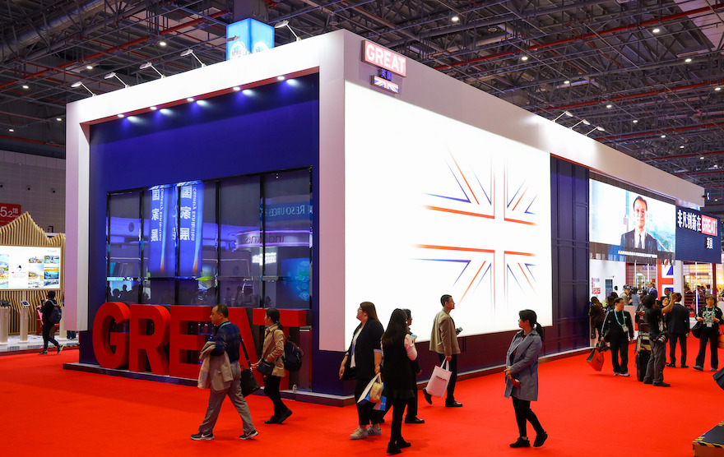
JA | 50*3 | 2.33 | 限制(kg) | 角钢(50*3)
JA | 50*3 | 2.33 | 限制(kg) | 角钢(50*3)
JA | 50*3 | 2.33 | 限制(kg) | 角钢(50*3)
零件种类:4

